Version & objectif
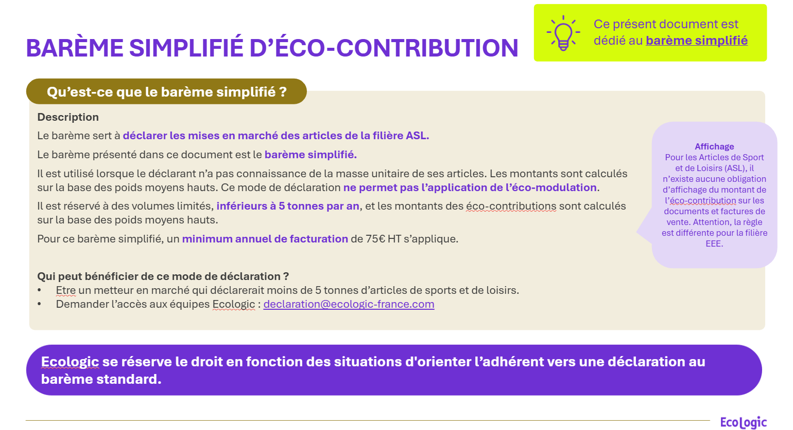
Version & objectif du document

 | Version & applicabilité

 | Version : | Version 1.0 - du 27 juillet 2026

 | Date d'application : | Codes et tarifs du barème simplifié des Articles de Sport et de Loisirs (ASL), applicables à partir du 1er janvier 2027, pour les mises en marché 2027

 | Version | Description des mises à jour
 | Version 1.0 - du 27 juillet 2026 | Création du tuto 2027 avec le barème simplifié 2027 et sa nouvelle codification pour la déclaration

 | Objectif du document

 | Objectif
 | Fournir en avance les nouveaux codes du barème simplifié 2027 ASL d'Ecologic. Ces codes seront à utiliser en 2028 pour les mises en marché 2027 à déclarer en janvier 2028

